1GD-FR-0020
 |  |  |  |  |  |  | PROCESO DE GESTIÓN DOCUMENTAL |  |  |  |  |  |  |  |  | POLICÍA NACIONAL
Código:1GD-FR-0020
Fecha: 04/07/2018 |  |  |  |  |  |  | DIAGNÓSTICO INTEGRAL PARA LOS ARCHIVOS DE LA POLICÍA NACIONAL
Versión: 0

CIUDAD: Bogotá |  |  |  |  |  |  |  |  |  | FECHA ELABORACIÓN DEL DIAGNÓSTICO: 16 DE SEPTIEMBRE DE 2021
RESPONSABLE DEL DILIGENCIAMIENTO: CARLOS EFRAIN SANABRIA SANABRIA
A. IDENTIFICACIÓN
CÓDIGO Y NOMBRE DE LA UNIDAD: 9. Direccion de Antinarcoticos
FECHA DE CREACIÓN DE LA UNIDAD: 28/04/1981 |  |  |  |  |  |  |  |  |  | ACTO ADMINISTRATIVO DE CREACIÓN DE LA UNIDAD: Resolucion 2743
DIRECCIÓN DE LA UNIDAD: Aeropuerto el Dorado Entrada 6 Catam |  |  |  |  |  |  |  |  |  | ACTO ADMINISTRATIVO VIGENTE DE LA UNIDAD: Resolucion 00593 del 01 marzo del 2010 y Resolucion 04466 del 16/09/2017
CORREO ELECTRÓNICO DE LA UNIDAD: Diran.jefat@policia.gov.co |  |  |  |  |  |  |  |  |  | TELÉFONO: 5159750 |  |  |  |  |  |  |  | IP: 31101
A.1 DIRECTOR, COMANDANTE O JEFE DE LA UNIDAD:
NOMBRE: |  |  | HERMAN ALEJANDRO BUSTAMANTE JIMÉNEZ
GRADO: |  |  | Mayor General
CARGO: |  |  | Director de Antinarcoticos
TIEMPO EN EL CARGO: |  |  |  | 09 meses
A.2 ADMINISTRACIÓN DEL ARCHIVO
Jefe Grupo de Gestión Documental
NOMBRES Y APELLIDOS: CARLOS EFRAIN SANABRIA SANABRIA |  |  |  |  |  |  |  |  |  | CAPACITACIÓN O CURSOS EN GESTIÓN DOCUMENTAL Y ARCHIVÍSTICA
GRADO: Subcomisario |  |  |  |  |  |  |  |  |  | 1 | curso de gestion de seguridad informatica
CARGO: Jefe Grupo Gestion Documental |  |  |  |  |  |  |  |  |  | 2 | ISO 90001:2008 fundamentacion de un sistema de gestion de calidad
TIEMPO EN EL PROCESO DE GESTIÓN DOCUMENTAL (10 meses ) |  |  |  |  |  |  |  |  |  | 3 | organización de archivos
TIEMPO EN LA INSTITUCIÓN (28 años ) |  |  |  |  |  |  |  |  |  | 4 | normatividad en gestion documental
CORREO INSTITUCIONAL efrain.sanabria@correo.policia.gov.co
No. CELULAR 3118615146
No IP DE LA OFICINA Y/O GRUPO N/A
CONDICIÓN MÉDICO LABORAL Apto
Funciones del Jefe Grupo de Gestión Documental
1 | Supervisar el trámite en las ventanillas únicas de la documentación oficial a través de mecanismos para que se garantice el manejo expedito y controlado de la correspondencia.
2 | Verificar el cumplimiento a los lineamientos del proceso de gestión documental, respecto al control de registros para que se ejecuten las directrices y regulaciones de los entes competentes.
3 | Supervisar la ejecución del procedimiento archivo central con el fin de garantizar la disponibilidad e integridad de los activos de información para la consulta.
4 | Proyectar las modificaciones o actualizaciones de las tablas de retención documental cuando se requiera, para el trámite respectivo ante el comité de archivo de la unidad.
Responsable Archivo Central
NOMBRES Y APELLIDOS:CARLOS EFRAIN SANABRIA SANABRIA |  |  |  |  |  |  |  |  |  | CAPACITACIÓN O CURSOS EN GESTIÓN DOCUMENTAL Y ARCHIVÍSTICA
GRADO:Subcomisario |  |  |  |  |  |  |  |  |  | 1 | curso de gestion de seguridad informatica
CARGO: Responsable Archivo |  |  |  |  |  |  |  |  |  | 2 | ISO 90001:2008 fundamentacion de un sistema de gestion de calidad
TIEMPO EN EL PROCESO DE GESTIÓN DOCUMENTAL (10 meses ) |  |  |  |  |  |  |  |  |  | 3 | organización de archivos
TIEMPO EN LA INSTITUCIÓN (28 años ) |  |  |  |  |  |  |  |  |  | 4 | normatividad en gestion documental
CORREO INSTITUCIONAL efrain.sanabria@correo.policia.gov.co
No. CELULAR: 3118615146
No IP DE LA OFICINA Y/O GRUPO
CONDICIÓN MÉDICO LABORAL Apto
Funciones del Responsable Archivo Central
1 | Brindar la información que corresponda de acuerdo a la naturaleza del cargo, a quien la requiera, siguiendo los lineamientos de la normativa establecida.
2 | Implementar el sistema de gestión integral de acuerdo con los lineamientos institucionales, efectuando mejora continua en los procesos que lo requieran.
3 | Realizar las actividades establecidas en la gestión documental, aplicando la normativa vigente.
4 | Realizar las actividades establecidas para la implementación del sistema de gestión ambiental en la Policía Nacional.
5 | Guardar la reserva y confidencialidad de los documentos e información que sea de su conocimiento dentro del cumplimiento de sus funciones.
6 | Dar buen uso a los elementos asignados bajo su responsabilidad, con el fin de mantenerlos disponibles para el servicio.
TALENTO HUMANO
GRADO | APELLIDOS Y NOMBRES |  |  |  |  | CÉDULA | CARGO ACTUAL | No. De Celular | TIEMPO DE SERVICIO EN LA UNIDAD |  |  | TIEMPO EN EL PROCESO DE GESTIÓN DOCUMENTAL |  |  | NIVEL ACADÉMICO |  |  |  |  | CONDICIÓN MÉDICO LABORAL
 |  |  |  |  |  |  |  |  | Años | Meses | Días | Años | Meses | Días
SC | SANABRIA SANABRIA CARLOS EFRAIN |  |  |  |  | 7311377 | JEFE DE GESTION DOCUMENTAL | 3115328109 | 28 | 0 | 0 | 0 | 10 | 0 | TECNICO SERVICIO DE POLICIA |  |  |  |  | APTO
PT | GARCIA BUITRAGO DIANA IDALY |  |  |  |  | 1032380528 | RADICADOR (A) | 3123426026 | 13 | 9 | 5 | 3 | 5 | 10 | TECNICO SISTEMAS |  |  |  |  | APTO
PT | OSPINA HURTADO JOHNNATHAN |  |  |  |  | 1113305741 | AUXILIAR DE ARCHIVO | 3147239064 | 11 | 6 | 10 | 0 | 4 | 3 | TECNICO SERVICIO DE POLICIA |  |  |  |  | NO APTO
PT | FONTECHA VARGAS CRISTIAN ABEL |  |  |  |  | 1033781770 | RADICADOR (A) | 3219456160 | 4 | 1 | 23 | 1 | 1 | 7 | TECNICO SERVICIO DE POLICIA |  |  |  |  | APTO
PT | MOLANO GUTIERREZ JORGE IVAN |  |  |  |  | 1097398182 | AUXILIAR DE ARCHIVO | 3508126789 | 6 | 11 | 8 | 3 | 1 | 17 | TECNICO SERVICIO DE POLICIA |  |  |  |  | APTO
PT | GONZALEZ CONTRERAS WILSON DANIEL |  |  |  |  | 1131110370 | ESTAFETA | 3127052008 | 5 | 7 | 11 | 0 | 7 | 7 | TECNICO SERVICIO DE POLICIA |  |  |  |  | APTO
ADS8 | LAVERDE TORRES YEMNI DUPERLY |  |  |  |  | 52980564 | AUXILIAR DE SERVICIOS | 3108139171 | 9 | 3 | 5 | 3 | 3 | 6 | BACHILLER |  |  |  |  | APTO
A.3 NIVEL Y TIPO DE ARCHIVO
NIVEL DE LA UNIDAD |  |  |  |  |  | Asesor |  | Control |  | Operativo |  |  |  | Administrativo |  |  |  |  | Docente
 |  |  |  |  |  |  |  |  |  | X
JURISDICCIÓN |  |  |  |  |  | Dirección |  |  | Oficina Asesora |  |  | Región |  | Metropolitana |  | Departamento |  |  | Escuela de Policía |  |  |  | Centro de Instrucción
 |  |  |  |  |  | X
MISIÓN DE LA UNIDAD |  |  |  |  |  | El rol de la Dirección de antinarcóticos, se circunscribe al desarrollo de los procesos de prevención, erradicación e interdicción de la cadena del narcotráfico que adelanta la Policía Nacional en el territorio nacional.
SISTEMA DE ARCHIVO |  |  |  |  |  | Centralizado |  |  |  |  |  |  | Descentralizado
 |  |  |  |  |  | X
CLASES DE ARCHIVOS |  |  |  |  |  | Archivo de Gestión |  | Archivo de Central |  | Archivo Intermedio |  |  | Archivo Histórico |  |  | Número de Depósitos
 |  |  |  |  |  | 96 |  | 1 |  |  |  |  |  |  |  | 3
NUMERO DE DEPENDENCIAS |  |  |  |  |  | Operativas |  |  |  |  |  |  |  | Administrativas
 |  |  |  |  |  | 85 |  |  |  |  |  |  |  | 11
SERVICIOS QUE PRESTA |  |  |  |  |  | EL GRUPO DE GESTIÓN DOCUMENTAL - ARCHIVO CENTRAL PRESTA LOS SIGUIENTES SERVICIOS
...
B1. DATOS GENERALES Y UBICACIÓN DEL DEPÓSITO DE ARCHIVO
B.5 EQUIPOS Y ENSERES
Accesorio |  |  |  |  |  |  |  | Cantidad | Accesorio |  |  |  |  | Cantidad | Accesorio |  |  |  |  |  |  | Cantidad
Cuenta con extintores CO2 (cuantos): |  |  |  |  |  |  |  | 2 | Termohigrómetros |  |  |  |  | 0 | Puestos de Trabajo |  |  |  |  |  |  | 11
Cuenta con extintores Multipropósito(cuantos): |  |  |  |  |  |  |  | 4 | Equipos de Computo |  |  |  |  | 8 | Teléfonos |  |  |  |  |  |  | 0
Cuenta con extractores de aire (cuantos): |  |  |  |  |  |  |  | 6 | Escáneres |  |  |  |  | 6 | Unidades de Conservación (Cajas) |  |  |  |  |  |  | 28000
Cuenta con sensores de movimiento: |  |  |  |  |  |  |  | 0 | Impresoras |  |  |  |  | 0 | Unidades de Conservación (Carpetas) |  |  |  |  |  |  | 224000
Deshumidificadores |  |  |  |  |  |  |  | 6 | Fotocopiadoras |  |  |  |  | 0 | Equipos de Microfilmación |  |  |  |  |  |  | 0
Otros, cuales?
EVIDENCIA FOTOGRÁFICA
SE DEBERÁ ANEXAR FOTOGRAFÍAS QUE DEN CUANTA DE LAS CONDICIONES TÉCNICAS MÍNIMAS QUE PRESENTA LA ESTRUCTURA DEL ARCHIVO, EQUIPAMIENTO Y MOBILIARIO, ESTANTERÍA, SEÑALÉTICA Y SEGURIDAD, LAS ÁREAS COLINDANTES Y EL ESTADO DE LA INFORMACIÓN ADMINISTRADA POR LA UNIDAD
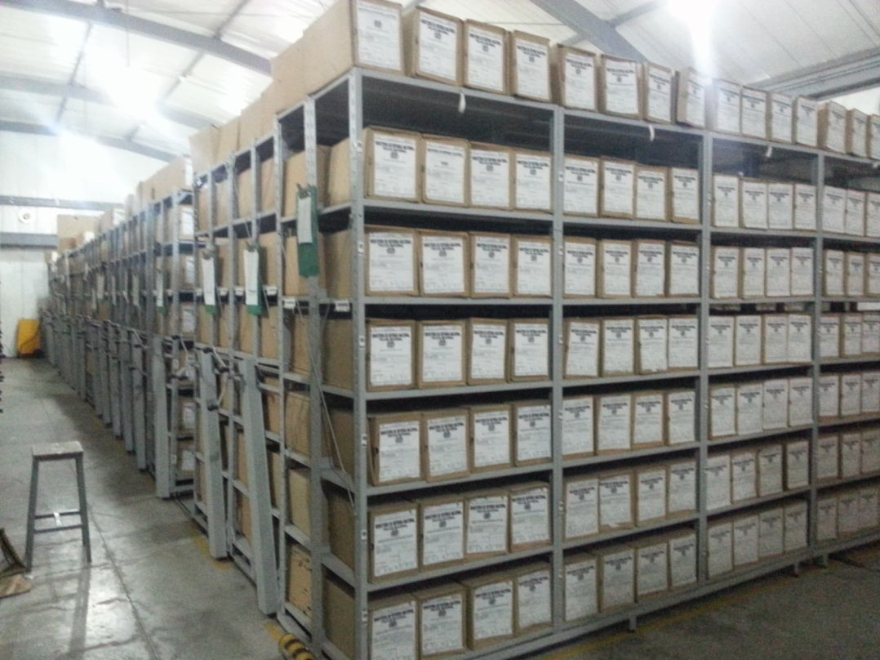
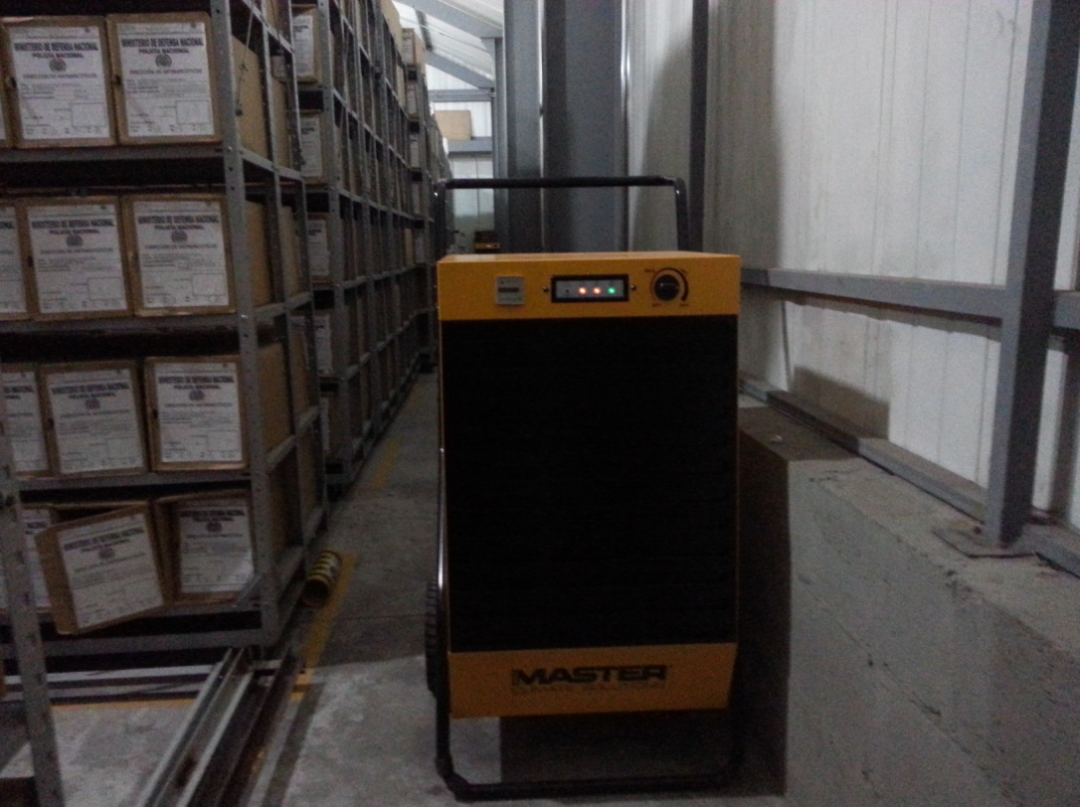
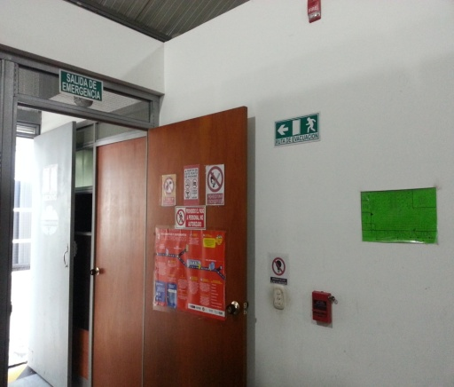
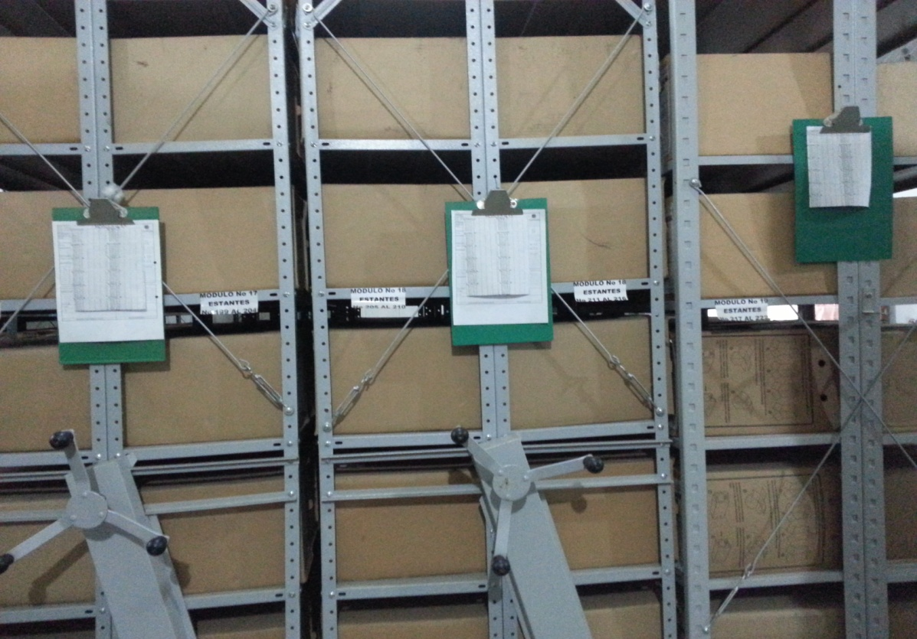

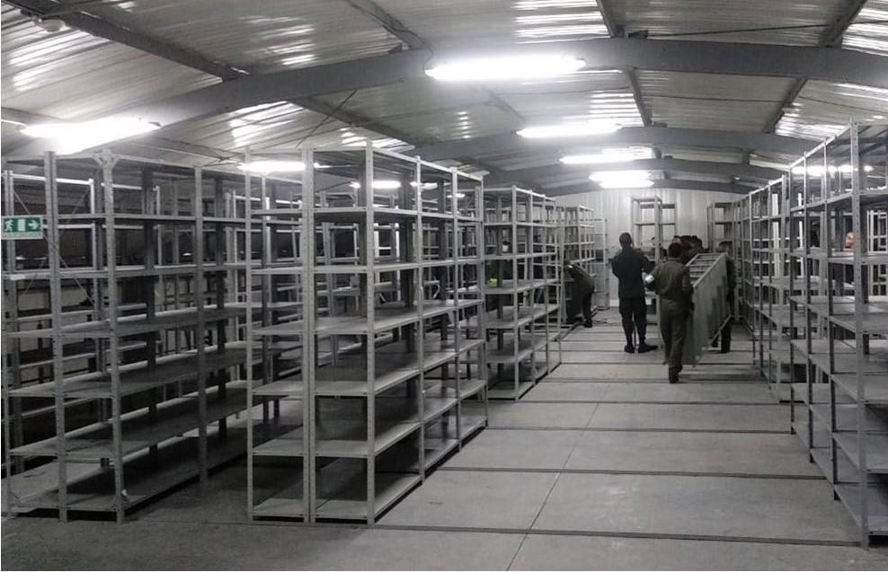
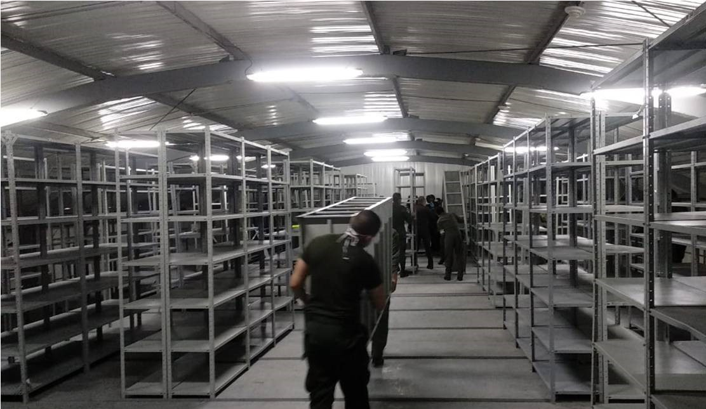

C. CARACTERÍSTICAS DE LA DOCUMENTACIÓN
IDENTIFICACIÓN DEL FONDO ACUMULDADO O DOCUMENTAL
UNIDAD POLICIAL |  |  |  |  |  |  | DIRECCION ANTINARCOTICOS |  |  |  | DEPENDENCIA PRODUCTORA: |  |  |  | GESTION DOCUMENTAL
ACERVO DOCUMENTAL
Fechas Extremas Acervo Documental |  |  |  |  |  | Cantidades de Unidades de Conservación Cajas |  | Cantidad Soporte Documental
Fecha Inicial |  | 1 | 1 | 1980 |  | 3403 |  | Archivo Central | Papel (carpetas) | Análogo | Digital | Planos | Libros | Videos | Fotografías |  | Cintas |  | Microfilmes |  | Magnéticos y ópticos
fecha final |  | 31 | 12 | 2004 |  |  |  |  | 10230 |  |  | 20 | 625
...
B. Inspección y mantenimiento de sistemas de almacenamiento e instalaciones físicas
C. Saneamiento ambiental: desinfección, desratización y desinsectación
D. Monitoreo y control de condiciones ambientales
E. Almacenamiento y re-almacenamiento
F. Prevención de emergencias y atención de desastres.
PLAN DE CONSERVACIÓN PREVENTIVA
Programa |  |  |  |  |  |  | Clase de Archivo |  |  | Actividad |  |  | Evidencia |  |  | periodicidad |  |  |  |  | Observaciones
A. Preservación digitla a largo plazo |  |  |  |  |  |  | Archivo Central |  |  |  |  |  |  |  |  | No Aplica
EVIDENCIA FOTOGRÁFICA
SE DEBERÁ ANEXAR FOTOGRAFÍAS QUE DEN CUANTA DE LAS CONDICIONES DE ORGANIZACIÓN, ADMINISTRACIÓN, CUSTODIA Y CONSERVACIÓN DE LOS ACERVOS DOCUMENTALES
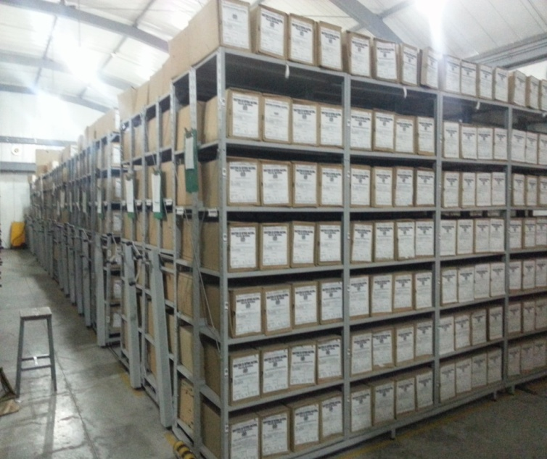
Plan de conservación de preventiva
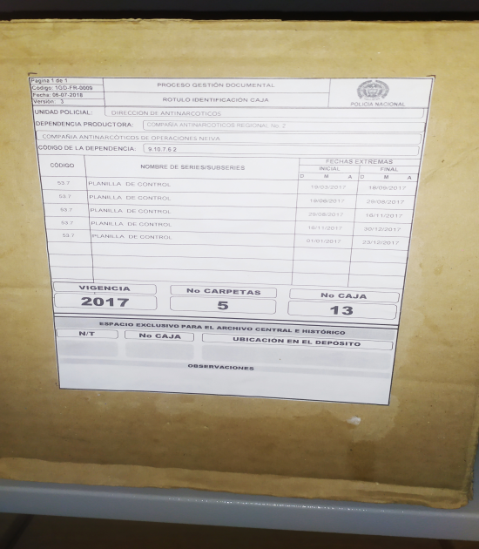
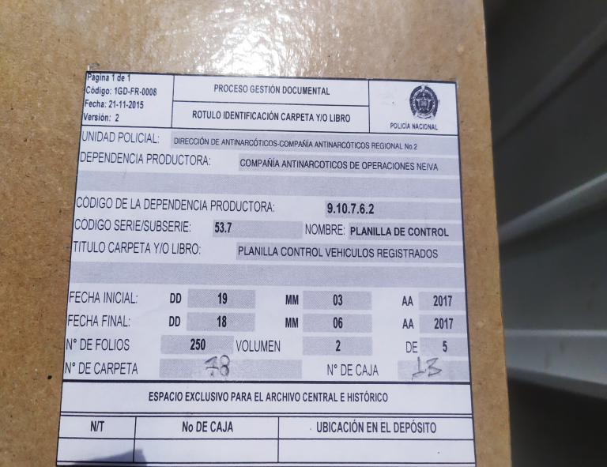

Fecha de Elaboración |  |  |  | 16 | 9 | 2021 |  | Fecha de Elaboración |  | 16 | 9 | 2021 |  |  |  | VISTO BUENO JEFE DE LA UNIDAD
Diagnostico Elaborado por: |  |  |  | PATRULLERO: DIANA IDALY GARCIA BUITRAGO |  |  |  | Jefe Grupo de Gestión Documental |  | SUBCOMISARIO:CARLOS EFRAIN SANABRIA SANABRIA |  |  |  |  |  | Comandante de Unidad |  | MAYOR GENERAL: HERMAN ALEJANDRO BUSTAMANTE JIMÉNEZ
 |  |  |  | Grado Nombres y Apellidos |  |  |  |  |  | Grado Nombres y Apellidos |  |  |  |  |  |  | Grado Nombres y Apellidos

Firma |  |  |  |  |  |  |  | Firma |  |  |  |  |  |  |  |  | Firma

INSTRUCCIONES PARA EL DILIGENCIAMIENTO
...

